상품제안서
777 쓰리쎄븐 12P 손톱깎이 세트 | 상품코드: S47720

 |  |  |  |  |  |  | 02-713-8555 | www.synergygift.co.kr
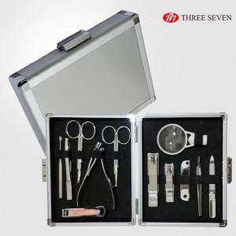

【상세/제작정보】

【인쇄/포장옵션】 | 실크, 풀칼라 / 포장지포장

【공급단가】 | 수량 | 20~ | 50~ | 100~ | 300~ | 500~
*VAT별도 | 단가 | 28,360원 | 26,830원 | 25,520원 | 24,870원 | 24,430원

【상품 URL】 | https://www.synergygift.co.kr:443/src/goods_detail.php?gdno=47720

